Enunciado
Comparativa del rendimiento de permutación de bucles para el código que se muestra a continuación utilizando las librerías PAPI.

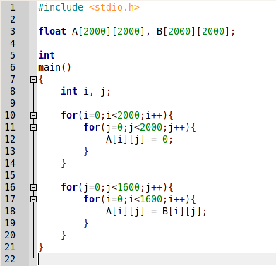
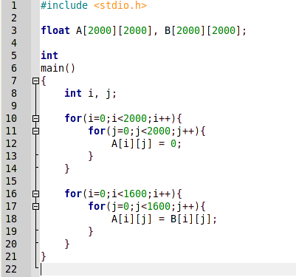

 | Código sin permutar | Código permutado

Las comparativas realizadas se pueden ver en las hojas siguientes pulsando en las pestañas de abajo. Al final se encuentra la pestaña con las conclusiones obtenidas.

Comparativa 1 (Opt. cero)
Comparativa número 1: código inicial sin permutación de bucles, se ha realizado con una compilación O0 (optimización cero).

Prueba nº 1

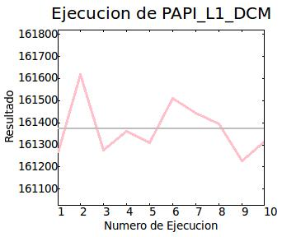
Modo de ejecución: | Normal | Contador | Resultado medio | Desviación | Tiempo | Tiempo Sys | N. Ejecuciones
Número de iteraciones: | 10 | PAPI_L1_DCM | 161,371.296875 | 116.117226 | 0,64s | 0,37s | 10 | N. Ejecución | Resultado
 |  |  |  |  |  |  |  | 1 | 161266
 |  |  |  |  |  |  |  | 2 | 161618
 |  |  |  |  |  |  |  | 3 | 161275
 |  |  |  |  |  |  |  | 4 | 161360
 |  |  |  |  |  |  |  | 5 | 161308
 |  |  |  |  |  |  |  | 6 | 161510
 |  |  |  |  |  |  |  | 7 | 161442
 |  |  |  |  |  |  |  | 8 | 161396
 |  |  |  |  |  |  |  | 9 | 161226
 |  |  |  |  |  |  |  | 10 | 161312

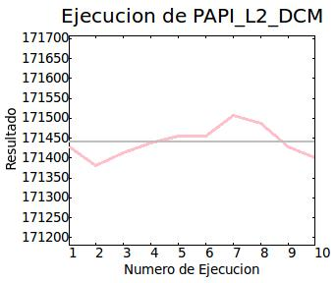
 |  | PAPI_L2_DCM | 171,439.296875 | 35.994583 | 0,64s | 0,38s | 10 | N. Ejecución | Resultado
 |  |  |  |  |  |  |  | 1 | 171428
 |  |  |  |  |  |  |  | 2 | 171381
 |  |  |  |  |  |  |  | 3 | 171413
 |  |  |  |  |  |  |  | 4 | 171438
 |  |  |  |  |  |  |  | 5 | 171455
 |  |  |  |  |  |  |  | 6 | 171455
 |  |  |  |  |  |  |  | 7 | 171506
 |  |  |  |  |  |  |  | 8 | 171487
 |  |  |  |  |  |  |  | 9 | 171428
 |  |  |  |  |  |  |  | 10 | 171402

Prueba nº 2

Modo de ejecución: | Normal | Contador | Resultado medio | Desviación | Tiempo | Tiempo Sys | N. Ejecuciones
Número de iteraciones: | 20 | PAPI_L1_DCM | 161,434.593750 | 173.038544 | 1,32s | 0,76s | 20 | N. Ejecución | Resultado
 |  |  |  |  |  |  |  | 1 | 161610
 |  |  |  |  |  |  |  | 2 | 161238
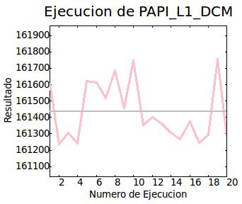
 |  |  |  |  |  |  |  | 3 | 161308
 |  |  |  |  |  |  |  | 4 | 161243
 |  |  |  |  |  |  |  | 5 | 161623
 |  |  |  |  |  |  |  | 6 | 161612
 |  |  |  |  |  |  |  | 7 | 161516
 |  |  |  |  |  |  |  | 8 | 161685
 |  |  |  |  |  |  |  | 9 | 161458
 |  |  |  |  |  |  |  | 10 | 161748
 |  |  |  |  |  |  |  | 11 | 161354
 |  |  |  |  |  |  |  | 12 | 161401
 |  |  |  |  |  |  |  | 13 | 161362
 |  |  |  |  |  |  |  | 14 | 161308
 |  |  |  |  |  |  |  | 15 | 161267
 |  |  |  |  |  |  |  | 16 | 161374
 |  |  |  |  |  |  |  | 17 | 161244
 |  |  |  |  |  |  |  | 18 | 161294
 |  |  |  |  |  |  |  | 19 | 161757
 |  |  |  |  |  |  |  | 20 | 161290

 |  | PAPI_L2_DCM | 171,328.500000 | 39.989372 | 1,31s | 0,78s | 20 | N. Ejecución | Resultado
 |  |  |  |  |  |  |  | 1 | 171355
 |  |  |  |  |  |  |  | 2 | 171360
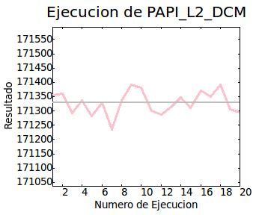
 |  |  |  |  |  |  |  | 3 | 171293
 |  |  |  |  |  |  |  | 4 | 171337
 |  |  |  |  |  |  |  | 5 | 171282
 |  |  |  |  |  |  |  | 6 | 171328
 |  |  |  |  |  |  |  | 7 | 171236
 |  |  |  |  |  |  |  | 8 | 171336
 |  |  |  |  |  |  |  | 9 | 171391
 |  |  |  |  |  |  |  | 10 | 171381
 |  |  |  |  |  |  |  | 11 | 171300
 |  |  |  |  |  |  |  | 12 | 171286
 |  |  |  |  |  |  |  | 13 | 171314
 |  |  |  |  |  |  |  | 14 | 171348
 |  |  |  |  |  |  |  | 15 | 171311
 |  |  |  |  |  |  |  | 16 | 171370
 |  |  |  |  |  |  |  | 17 | 171351
 |  |  |  |  |  |  |  | 18 | 171392
 |  |  |  |  |  |  |  | 19 | 171305
 |  |  |  |  |  |  |  | 20 | 171294

Prueba nº 3

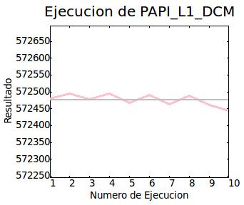
Modo de ejecución: | Exclusivo (CPU 0) | Contador | Resultado medio | Desviación | Tiempo | Tiempo Sys | N. Ejecuciones
Número de iteraciones: | 10 | PAPI_L1_DCM | 572,476.187500 | 15.873253 | 3,53s | 0,46s | 10 | N. Ejecución | Resultado
 |  |  |  |  |  |  |  | 1 | 572479
 |  |  |  |  |  |  |  | 2 | 572495
 |  |  |  |  |  |  |  | 3 | 572477
 |  |  |  |  |  |  |  | 4 | 572495
 |  |  |  |  |  |  |  | 5 | 572468
 |  |  |  |  |  |  |  | 6 | 572491
 |  |  |  |  |  |  |  | 7 | 572463
 |  |  |  |  |  |  |  | 8 | 572488
 |  |  |  |  |  |  |  | 9 | 572461
 |  |  |  |  |  |  |  | 10 | 572445

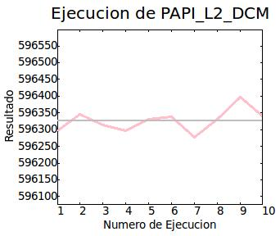
 |  | PAPI_L2_DCM | 596,327.000000 | 32.130981 | 0,76s | 0,44s | 10 | N. Ejecución | Resultado
 |  |  |  |  |  |  |  | 1 | 596296
 |  |  |  |  |  |  |  | 2 | 596346
 |  |  |  |  |  |  |  | 3 | 596315
 |  |  |  |  |  |  |  | 4 | 596296
 |  |  |  |  |  |  |  | 5 | 596332
 |  |  |  |  |  |  |  | 6 | 596338
 |  |  |  |  |  |  |  | 7 | 596276
 |  |  |  |  |  |  |  | 8 | 596332
 |  |  |  |  |  |  |  | 9 | 596397
 |  |  |  |  |  |  |  | 10 | 596342

Prueba nº 4

Modo de ejecución: | Exclusivo (CPU 0) | Contador | Resultado medio | Desviación | Tiempo | Tiempo Sys | N. Ejecuciones
Número de iteraciones: | 20 | PAPI_L1_DCM | 572,484.812500 | 14.756699 | 1,54s | 0,88s | 20 | N. Ejecución | Resultado
 |  |  |  |  |  |  |  | 1 | 572464
 |  |  |  |  |  |  |  | 2 | 572460
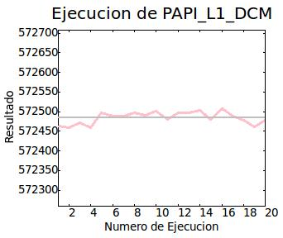
 |  |  |  |  |  |  |  | 3 | 572473
 |  |  |  |  |  |  |  | 4 | 572459
 |  |  |  |  |  |  |  | 5 | 572497
 |  |  |  |  |  |  |  | 6 | 572489
 |  |  |  |  |  |  |  | 7 | 572489
 |  |  |  |  |  |  |  | 8 | 572497
 |  |  |  |  |  |  |  | 9 | 572491
 |  |  |  |  |  |  |  | 10 | 572502
 |  |  |  |  |  |  |  | 11 | 572480
 |  |  |  |  |  |  |  | 12 | 572497
 |  |  |  |  |  |  |  | 13 | 572498
 |  |  |  |  |  |  |  | 14 | 572504
 |  |  |  |  |  |  |  | 15 | 572480
 |  |  |  |  |  |  |  | 16 | 572507
 |  |  |  |  |  |  |  | 17 | 572489
 |  |  |  |  |  |  |  | 18 | 572479
 |  |  |  |  |  |  |  | 19 | 572462
 |  |  |  |  |  |  |  | 20 | 572479

 |  | PAPI_L2_DCM | 596,320.062500 | 60.495850 | 1,51s | 0,88s | 20 | N. Ejecución | Resultado
 |  |  |  |  |  |  |  | 1 | 596334
 |  |  |  |  |  |  |  | 2 | 596355
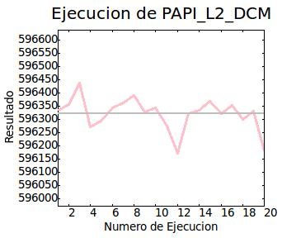
 |  |  |  |  |  |  |  | 3 | 596435
 |  |  |  |  |  |  |  | 4 | 596272
 |  |  |  |  |  |  |  | 5 | 596294
 |  |  |  |  |  |  |  | 6 | 596342
 |  |  |  |  |  |  |  | 7 | 596361
 |  |  |  |  |  |  |  | 8 | 596390
 |  |  |  |  |  |  |  | 9 | 596326
 |  |  |  |  |  |  |  | 10 | 596343
 |  |  |  |  |  |  |  | 11 | 596273
 |  |  |  |  |  |  |  | 12 | 596171
 |  |  |  |  |  |  |  | 13 | 596320
 |  |  |  |  |  |  |  | 14 | 596334
 |  |  |  |  |  |  |  | 15 | 596369
 |  |  |  |  |  |  |  | 16 | 596320
 |  |  |  |  |  |  |  | 17 | 596353
 |  |  |  |  |  |  |  | 18 | 596299
 |  |  |  |  |  |  |  | 19 | 596329
 |  |  |  |  |  |  |  | 20 | 596181

Comparativa 2 (Opt. tres)
Comparativa número 2: código inicial sin permutación de bucles, se ha realizado con una compilación O3 (optimización tres).

Prueba nº 1

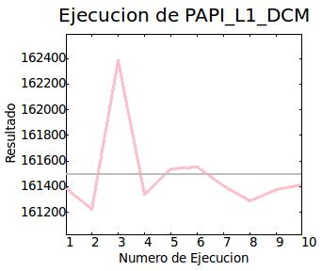
Modo de ejecución: | Normal | Contador | Resultado medio | Desviación | Tiempo | Tiempo Sys | N. Ejecuciones
Número de iteraciones: | 10 | PAPI_L1_DCM | 161,491.000000 | 313.252289 | 0,46s | 0,37s | 10 | N. Ejecución | Resultado
 |  |  |  |  |  |  |  | 1 | 161386
 |  |  |  |  |  |  |  | 2 | 161223
 |  |  |  |  |  |  |  | 3 | 162386
 |  |  |  |  |  |  |  | 4 | 161339
 |  |  |  |  |  |  |  | 5 | 161539
 |  |  |  |  |  |  |  | 6 | 161554
 |  |  |  |  |  |  |  | 7 | 161408
 |  |  |  |  |  |  |  | 8 | 161286
 |  |  |  |  |  |  |  | 9 | 161379
 |  |  |  |  |  |  |  | 10 | 161410

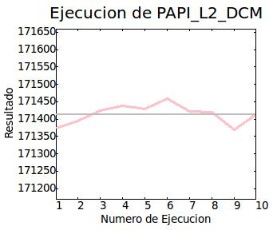
 |  | PAPI_L2_DCM | 171,414.000000 | 26.336287 | 0,45s | 0,36s | 10 | N. Ejecución | Resultado
 |  |  |  |  |  |  |  | 1 | 171374
 |  |  |  |  |  |  |  | 2 | 171394
 |  |  |  |  |  |  |  | 3 | 171424
 |  |  |  |  |  |  |  | 4 | 171438
 |  |  |  |  |  |  |  | 5 | 171429
 |  |  |  |  |  |  |  | 6 | 171458
 |  |  |  |  |  |  |  | 7 | 171421
 |  |  |  |  |  |  |  | 8 | 171419
 |  |  |  |  |  |  |  | 9 | 171369
 |  |  |  |  |  |  |  | 10 | 171414

Prueba nº 2

Modo de ejecución: | Normal | Contador | Resultado medio | Desviación | Tiempo | Tiempo Sys | N. Ejecuciones
Número de iteraciones: | 20 | PAPI_L1_DCM | 161,396.906250 | 107.757553 | 0,91s | 0,73s | 20 | N. Ejecución | Resultado
 |  |  |  |  |  |  |  | 1 | 161248
 |  |  |  |  |  |  |  | 2 | 161309
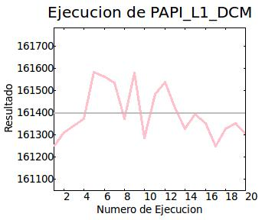
 |  |  |  |  |  |  |  | 3 | 161341
 |  |  |  |  |  |  |  | 4 | 161373
 |  |  |  |  |  |  |  | 5 | 161582
 |  |  |  |  |  |  |  | 6 | 161562
 |  |  |  |  |  |  |  | 7 | 161534
 |  |  |  |  |  |  |  | 8 | 161373
 |  |  |  |  |  |  |  | 9 | 161581
 |  |  |  |  |  |  |  | 10 | 161285
 |  |  |  |  |  |  |  | 11 | 161482
 |  |  |  |  |  |  |  | 12 | 161538
 |  |  |  |  |  |  |  | 13 | 161420
 |  |  |  |  |  |  |  | 14 | 161329
 |  |  |  |  |  |  |  | 15 | 161395
 |  |  |  |  |  |  |  | 16 | 161352
 |  |  |  |  |  |  |  | 17 | 161250
 |  |  |  |  |  |  |  | 18 | 161329
 |  |  |  |  |  |  |  | 19 | 161352
 |  |  |  |  |  |  |  | 20 | 161303

 |  | PAPI_L2_DCM | 171,425.406250 | 48.313972 | 0,91s | 0,76s | 20 | N. Ejecución | Resultado
 |  |  |  |  |  |  |  | 1 | 171387
 |  |  |  |  |  |  |  | 2 | 171397
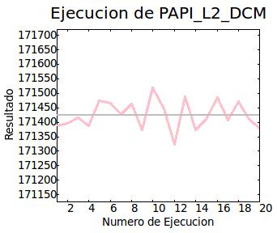
 |  |  |  |  |  |  |  | 3 | 171416
 |  |  |  |  |  |  |  | 4 | 171387
 |  |  |  |  |  |  |  | 5 | 171475
 |  |  |  |  |  |  |  | 6 | 171465
 |  |  |  |  |  |  |  | 7 | 171426
 |  |  |  |  |  |  |  | 8 | 171463
 |  |  |  |  |  |  |  | 9 | 171374
 |  |  |  |  |  |  |  | 10 | 171519
 |  |  |  |  |  |  |  | 11 | 171447
 |  |  |  |  |  |  |  | 12 | 171325
 |  |  |  |  |  |  |  | 13 | 171489
 |  |  |  |  |  |  |  | 14 | 171373
 |  |  |  |  |  |  |  | 15 | 171411
 |  |  |  |  |  |  |  | 16 | 171486
 |  |  |  |  |  |  |  | 17 | 171407
 |  |  |  |  |  |  |  | 18 | 171471
 |  |  |  |  |  |  |  | 19 | 171411
 |  |  |  |  |  |  |  | 20 | 171379

Prueba nº 3

Modo de ejecución: | Exclusivo (CPU 0) | Contador | Resultado medio | Desviación | Tiempo | Tiempo Sys | N. Ejecuciones
Número de iteraciones: | 10 | PAPI_L1_DCM | 573,129.687500 | 19.126163 | 0,62s | 0,43s | 10 | N. Ejecución | Resultado
 |  |  |  |  |  |  |  | 1 | 573124
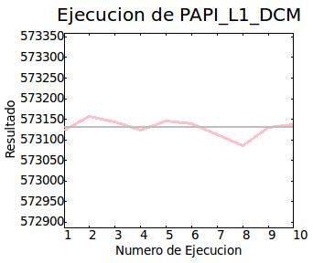
 |  |  |  |  |  |  |  | 2 | 573158
 |  |  |  |  |  |  |  | 3 | 573143
 |  |  |  |  |  |  |  | 4 | 573123
 |  |  |  |  |  |  |  | 5 | 573145
 |  |  |  |  |  |  |  | 6 | 573140
 |  |  |  |  |  |  |  | 7 | 573112
 |  |  |  |  |  |  |  | 8 | 573086
 |  |  |  |  |  |  |  | 9 | 573130
 |  |  |  |  |  |  |  | 10 | 573136

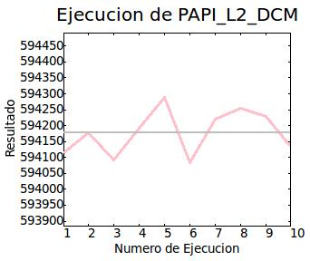
 |  | PAPI_L2_DCM | 594,179.000000 | 67.195236 | 0,62s | 0,44s | 10 | N. Ejecución | Resultado
 |  |  |  |  |  |  |  | 1 | 594114
 |  |  |  |  |  |  |  | 2 | 594179
 |  |  |  |  |  |  |  | 3 | 594092
 |  |  |  |  |  |  |  | 4 | 594192
 |  |  |  |  |  |  |  | 5 | 594290
 |  |  |  |  |  |  |  | 6 | 594084
 |  |  |  |  |  |  |  | 7 | 594220
 |  |  |  |  |  |  |  | 8 | 594254
 |  |  |  |  |  |  |  | 9 | 594230
 |  |  |  |  |  |  |  | 10 | 594135

Prueba nº 4

Modo de ejecución: | Exclusivo (CPU 0) | Contador | Resultado medio | Desviación | Tiempo | Tiempo Sys | N. Ejecuciones
Número de iteraciones: | 20 | PAPI_L1_DCM | 573,126.125000 | 20.647715 | 1,24s | 0,87s | 20 | N. Ejecución | Resultado
 |  |  |  |  |  |  |  | 1 | 573144
 |  |  |  |  |  |  |  | 2 | 573094
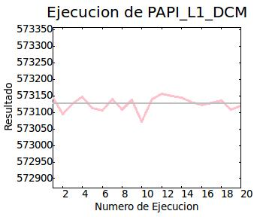
 |  |  |  |  |  |  |  | 3 | 573127
 |  |  |  |  |  |  |  | 4 | 573147
 |  |  |  |  |  |  |  | 5 | 573114
 |  |  |  |  |  |  |  | 6 | 573105
 |  |  |  |  |  |  |  | 7 | 573141
 |  |  |  |  |  |  |  | 8 | 573109
 |  |  |  |  |  |  |  | 9 | 573137
 |  |  |  |  |  |  |  | 10 | 573071
 |  |  |  |  |  |  |  | 11 | 573141
 |  |  |  |  |  |  |  | 12 | 573156
 |  |  |  |  |  |  |  | 13 | 573149
 |  |  |  |  |  |  |  | 14 | 573144
 |  |  |  |  |  |  |  | 15 | 573131
 |  |  |  |  |  |  |  | 16 | 573121
 |  |  |  |  |  |  |  | 17 | 573128
 |  |  |  |  |  |  |  | 18 | 573136
 |  |  |  |  |  |  |  | 19 | 573108
 |  |  |  |  |  |  |  | 20 | 573120

 |  | PAPI_L2_DCM | 594,126.500000 | 309.479797 | 1,24s | 0,88s | 20 | N. Ejecución | Resultado
 |  |  |  |  |  |  |  | 1 | 594249
 |  |  |  |  |  |  |  | 2 | 594185
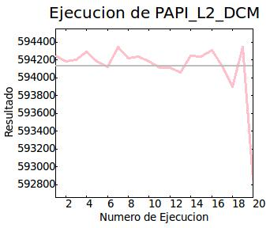
 |  |  |  |  |  |  |  | 3 | 594205
 |  |  |  |  |  |  |  | 4 | 594290
 |  |  |  |  |  |  |  | 5 | 594187
 |  |  |  |  |  |  |  | 6 | 594120
 |  |  |  |  |  |  |  | 7 | 594346
 |  |  |  |  |  |  |  | 8 | 594218
 |  |  |  |  |  |  |  | 9 | 594241
 |  |  |  |  |  |  |  | 10 | 594187
 |  |  |  |  |  |  |  | 11 | 594117
 |  |  |  |  |  |  |  | 12 | 594114
 |  |  |  |  |  |  |  | 13 | 594063
 |  |  |  |  |  |  |  | 14 | 594247
 |  |  |  |  |  |  |  | 15 | 594234
 |  |  |  |  |  |  |  | 16 | 594309
 |  |  |  |  |  |  |  | 17 | 594131
 |  |  |  |  |  |  |  | 18 | 593895
 |  |  |  |  |  |  |  | 19 | 594340
 |  |  |  |  |  |  |  | 20 | 592852

Comparativa 3 (Opt. cero)
Comparativa número 3: código inicial con permutación de bucles, se ha realizado con una compilación O0 (optimización cero).

Prueba nº 1

Modo de ejecución: | Normal | Contador | Resultado medio | Desviación | Tiempo | Tiempo Sys | N. Ejecuciones
Número de iteraciones: | 10 | PAPI_L1_DCM | 5,742,953.000000 | 759.607361 | 1,09s | 0,38s | 10 | N. Ejecución | Resultado
 |  |  |  |  |  |  |  | 1 | 5743077
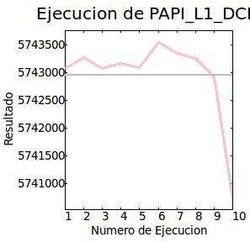
 |  |  |  |  |  |  |  | 2 | 5743273
 |  |  |  |  |  |  |  | 3 | 5743078
 |  |  |  |  |  |  |  | 4 | 5743172
 |  |  |  |  |  |  |  | 5 | 5743097
 |  |  |  |  |  |  |  | 6 | 5743558
 |  |  |  |  |  |  |  | 7 | 5743348
 |  |  |  |  |  |  |  | 8 | 5743268
 |  |  |  |  |  |  |  | 9 | 5742931
 |  |  |  |  |  |  |  | 10 | 5740729

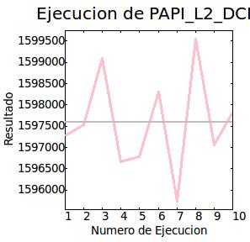
 |  | PAPI_L2_DCM | 1,597,583.125000 | 1,091.417358 | 1,09s | 0,39s | 10 | N. Ejecución | Resultado
 |  |  |  |  |  |  |  | 1 | 1597280
 |  |  |  |  |  |  |  | 2 | 1597527
 |  |  |  |  |  |  |  | 3 | 1599086
 |  |  |  |  |  |  |  | 4 | 1596666
 |  |  |  |  |  |  |  | 5 | 1596789
 |  |  |  |  |  |  |  | 6 | 1598311
 |  |  |  |  |  |  |  | 7 | 1595737
 |  |  |  |  |  |  |  | 8 | 1599537
 |  |  |  |  |  |  |  | 9 | 1597065
 |  |  |  |  |  |  |  | 10 | 1597833

Prueba nº 2

Modo de ejecución: | Normal | Contador | Resultado medio | Desviación | Tiempo | Tiempo Sys | N. Ejecuciones
Número de iteraciones: | 20 | PAPI_L1_DCM | 5,742,569.500000 | 1026.935181 | 2,17s | 0,73s | 20 | N. Ejecución | Resultado
 |  |  |  |  |  |  |  | 1 | 5743118
 |  |  |  |  |  |  |  | 2 | 5743480
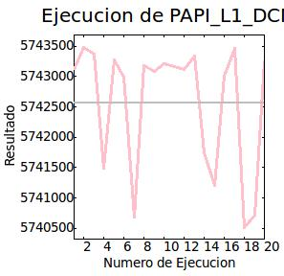
 |  |  |  |  |  |  |  | 3 | 5743366
 |  |  |  |  |  |  |  | 4 | 5741495
 |  |  |  |  |  |  |  | 5 | 5743272
 |  |  |  |  |  |  |  | 6 | 5742998
 |  |  |  |  |  |  |  | 7 | 5740685
 |  |  |  |  |  |  |  | 8 | 5743174
 |  |  |  |  |  |  |  | 9 | 5743086
 |  |  |  |  |  |  |  | 10 | 5743206
 |  |  |  |  |  |  |  | 11 | 5743169
 |  |  |  |  |  |  |  | 12 | 5743117
 |  |  |  |  |  |  |  | 13 | 5743338
 |  |  |  |  |  |  |  | 14 | 5741738
 |  |  |  |  |  |  |  | 15 | 5741205
 |  |  |  |  |  |  |  | 16 | 5743003
 |  |  |  |  |  |  |  | 17 | 5743459
 |  |  |  |  |  |  |  | 18 | 5740519
 |  |  |  |  |  |  |  | 19 | 5740713
 |  |  |  |  |  |  |  | 20 | 5743258

 |  | PAPI_L2_DCM | 1,597,248.500000 | 1479.807861 | 2,17s | 0,76s | 20 | N. Ejecución | Resultado
 |  |  |  |  |  |  |  | 1 | 1599350
 |  |  |  |  |  |  |  | 2 | 1599565
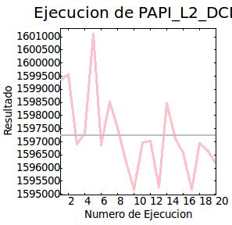
 |  |  |  |  |  |  |  | 3 | 1596918
 |  |  |  |  |  |  |  | 4 | 1597323
 |  |  |  |  |  |  |  | 5 | 1601109
 |  |  |  |  |  |  |  | 6 | 1596873
 |  |  |  |  |  |  |  | 7 | 1598525
 |  |  |  |  |  |  |  | 8 | 1597531
 |  |  |  |  |  |  |  | 9 | 1596235
 |  |  |  |  |  |  |  | 10 | 1595193
 |  |  |  |  |  |  |  | 11 | 1596969
 |  |  |  |  |  |  |  | 12 | 1597030
 |  |  |  |  |  |  |  | 13 | 1595272
 |  |  |  |  |  |  |  | 14 | 1598450
 |  |  |  |  |  |  |  | 15 | 1597121
 |  |  |  |  |  |  |  | 16 | 1596578
 |  |  |  |  |  |  |  | 17 | 1595170
 |  |  |  |  |  |  |  | 18 | 1596948
 |  |  |  |  |  |  |  | 19 | 1596648
 |  |  |  |  |  |  |  | 20 | 1596162

Prueba nº 3

Modo de ejecución: | Exclusivo (CPU 0) | Contador | Resultado medio | Desviación | Tiempo | Tiempo Sys | N. Ejecuciones
Número de iteraciones: | 10 | PAPI_L1_DCM | 5,996,743.500000 | 1420.472656 | 1,02s | 0,43s | 10 | N. Ejecución | Resultado
 |  |  |  |  |  |  |  | 1 | 5997304
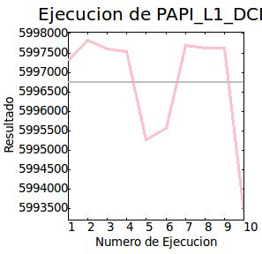
 |  |  |  |  |  |  |  | 2 | 5997826
 |  |  |  |  |  |  |  | 3 | 5997596
 |  |  |  |  |  |  |  | 4 | 5997538
 |  |  |  |  |  |  |  | 5 | 5995255
 |  |  |  |  |  |  |  | 6 | 5995552
 |  |  |  |  |  |  |  | 7 | 5997700
 |  |  |  |  |  |  |  | 8 | 5997631
 |  |  |  |  |  |  |  | 9 | 5997636
 |  |  |  |  |  |  |  | 10 | 5993397

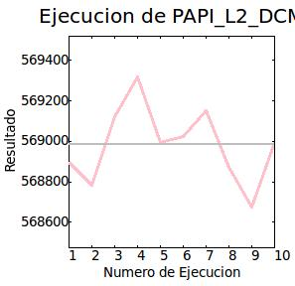
 |  | PAPI_L2_DCM | 568,982.875000 | 177.941818 | 1,01s | 0,44s | 10 | N. Ejecución | Resultado
 |  |  |  |  |  |  |  | 1 | 568899
 |  |  |  |  |  |  |  | 2 | 568783
 |  |  |  |  |  |  |  | 3 | 569121
 |  |  |  |  |  |  |  | 4 | 569318
 |  |  |  |  |  |  |  | 5 | 568995
 |  |  |  |  |  |  |  | 6 | 569022
 |  |  |  |  |  |  |  | 7 | 569151
 |  |  |  |  |  |  |  | 8 | 568870
 |  |  |  |  |  |  |  | 9 | 568674
 |  |  |  |  |  |  |  | 10 | 568996

Prueba nº 4

Modo de ejecución: | Exclusivo (CPU 0) | Contador | Resultado medio | Desviación | Tiempo | Tiempo Sys | N. Ejecuciones
Número de iteraciones: | 20 | PAPI_L1_DCM | 5,996,807.000000 | 1174.183960 | 2,02s | 0,86s | 20 | N. Ejecución | Resultado
 |  |  |  |  |  |  |  | 1 | 5995295
 |  |  |  |  |  |  |  | 2 | 5997760
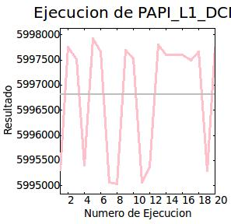
 |  |  |  |  |  |  |  | 3 | 5997511
 |  |  |  |  |  |  |  | 4 | 5995401
 |  |  |  |  |  |  |  | 5 | 5997925
 |  |  |  |  |  |  |  | 6 | 5997662
 |  |  |  |  |  |  |  | 7 | 5995059
 |  |  |  |  |  |  |  | 8 | 5995028
 |  |  |  |  |  |  |  | 9 | 5997694
 |  |  |  |  |  |  |  | 10 | 5997527
 |  |  |  |  |  |  |  | 11 | 5995070
 |  |  |  |  |  |  |  | 12 | 5995371
 |  |  |  |  |  |  |  | 13 | 5997807
 |  |  |  |  |  |  |  | 14 | 5997610
 |  |  |  |  |  |  |  | 15 | 5997601
 |  |  |  |  |  |  |  | 16 | 5997604
 |  |  |  |  |  |  |  | 17 | 5997495
 |  |  |  |  |  |  |  | 18 | 5997671
 |  |  |  |  |  |  |  | 19 | 5995296
 |  |  |  |  |  |  |  | 20 | 5997760

 |  | PAPI_L2_DCM | 568,836.500000 | 114.277512 | 2,02s | 0,85s | 20 | N. Ejecución | Resultado
 |  |  |  |  |  |  |  | 1 | 568897
 |  |  |  |  |  |  |  | 2 | 568705
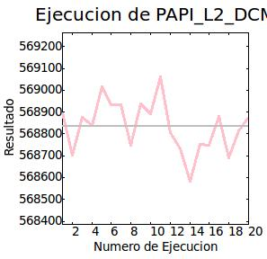
 |  |  |  |  |  |  |  | 3 | 568878
 |  |  |  |  |  |  |  | 4 | 568840
 |  |  |  |  |  |  |  | 5 | 569018
 |  |  |  |  |  |  |  | 6 | 568935
 |  |  |  |  |  |  |  | 7 | 568932
 |  |  |  |  |  |  |  | 8 | 568747
 |  |  |  |  |  |  |  | 9 | 568938
 |  |  |  |  |  |  |  | 10 | 568891
 |  |  |  |  |  |  |  | 11 | 569062
 |  |  |  |  |  |  |  | 12 | 568804
 |  |  |  |  |  |  |  | 13 | 568733
 |  |  |  |  |  |  |  | 14 | 568585
 |  |  |  |  |  |  |  | 15 | 568753
 |  |  |  |  |  |  |  | 16 | 568748
 |  |  |  |  |  |  |  | 17 | 568882
 |  |  |  |  |  |  |  | 18 | 568692
 |  |  |  |  |  |  |  | 19 | 568816
 |  |  |  |  |  |  |  | 20 | 568874

Comparativa 4 (Opt. tres)
Comparativa número 4: código inicial con permutación de bucles, se ha realizado con una compilación O3 (optimización tres).

Prueba nº 1

Modo de ejecución: | Normal | Contador | Resultado medio | Desviación | Tiempo | Tiempo Sys | N. Ejecuciones
Número de iteraciones: | 10 | PAPI_L1_DCM | 5,745,510.500000 | 106.189690 | 0,84s | 0,37s | 10 | N. Ejecución | Resultado
 |  |  |  |  |  |  |  | 1 | 5745541
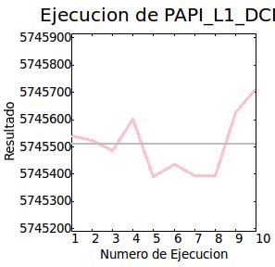
 |  |  |  |  |  |  |  | 2 | 5745523
 |  |  |  |  |  |  |  | 3 | 5745486
 |  |  |  |  |  |  |  | 4 | 5745603
 |  |  |  |  |  |  |  | 5 | 5745390
 |  |  |  |  |  |  |  | 6 | 5745437
 |  |  |  |  |  |  |  | 7 | 5745393
 |  |  |  |  |  |  |  | 8 | 5745393
 |  |  |  |  |  |  |  | 9 | 5745627
 |  |  |  |  |  |  |  | 10 | 5745714

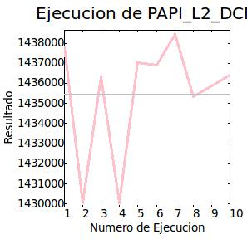
 |  | PAPI_L2_DCM | 1,435,419.625000 | 2,816.429443 | 0,90s | 0,35s | 10 | N. Ejecución | Resultado
 |  |  |  |  |  |  |  | 1 | 1437799
 |  |  |  |  |  |  |  | 2 | 1430047
 |  |  |  |  |  |  |  | 3 | 1436335
 |  |  |  |  |  |  |  | 4 | 1430043
 |  |  |  |  |  |  |  | 5 | 1437031
 |  |  |  |  |  |  |  | 6 | 1436917
 |  |  |  |  |  |  |  | 7 | 1438427
 |  |  |  |  |  |  |  | 8 | 1435328
 |  |  |  |  |  |  |  | 9 | 1435873
 |  |  |  |  |  |  |  | 10 | 1436396

Prueba nº 2

Modo de ejecución: | Normal | Contador | Resultado medio | Desviación | Tiempo | Tiempo Sys | N. Ejecuciones
Número de iteraciones: | 20 | PAPI_L1_DCM | 5,745,743.500000 | 314.991974 | 1,68s | 0,72s | 20 | N. Ejecución | Resultado
 |  |  |  |  |  |  |  | 1 | 5745411
 |  |  |  |  |  |  |  | 2 | 5745433
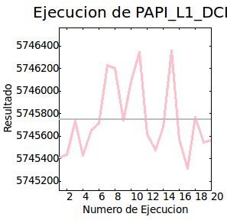
 |  |  |  |  |  |  |  | 3 | 5745733
 |  |  |  |  |  |  |  | 4 | 5745430
 |  |  |  |  |  |  |  | 5 | 5745653
 |  |  |  |  |  |  |  | 6 | 5745711
 |  |  |  |  |  |  |  | 7 | 5746226
 |  |  |  |  |  |  |  | 8 | 5746202
 |  |  |  |  |  |  |  | 9 | 5745743
 |  |  |  |  |  |  |  | 10 | 5746086
 |  |  |  |  |  |  |  | 11 | 5746340
 |  |  |  |  |  |  |  | 12 | 5745616
 |  |  |  |  |  |  |  | 13 | 5745477
 |  |  |  |  |  |  |  | 14 | 5745678
 |  |  |  |  |  |  |  | 15 | 5746357
 |  |  |  |  |  |  |  | 16 | 5745574
 |  |  |  |  |  |  |  | 17 | 5745316
 |  |  |  |  |  |  |  | 18 | 5745770
 |  |  |  |  |  |  |  | 19 | 5745543
 |  |  |  |  |  |  |  | 20 | 5745561

 |  | PAPI_L2_DCM | 1,432,746.250000 | 8645.872070 | 1,70s | 0,73s | 20 | N. Ejecución | Resultado
 |  |  |  |  |  |  |  | 1 | 1416415
 |  |  |  |  |  |  |  | 2 | 1436680
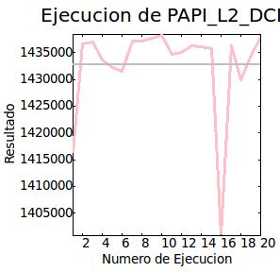
 |  |  |  |  |  |  |  | 3 | 1436988
 |  |  |  |  |  |  |  | 4 | 1433667
 |  |  |  |  |  |  |  | 5 | 1432141
 |  |  |  |  |  |  |  | 6 | 1431461
 |  |  |  |  |  |  |  | 7 | 1437157
 |  |  |  |  |  |  |  | 8 | 1437183
 |  |  |  |  |  |  |  | 9 | 1437718
 |  |  |  |  |  |  |  | 10 | 1438128
 |  |  |  |  |  |  |  | 11 | 1434661
 |  |  |  |  |  |  |  | 12 | 1435032
 |  |  |  |  |  |  |  | 13 | 1436244
 |  |  |  |  |  |  |  | 14 | 1436019
 |  |  |  |  |  |  |  | 15 | 1435798
 |  |  |  |  |  |  |  | 16 | 1400978
 |  |  |  |  |  |  |  | 17 | 1436308
 |  |  |  |  |  |  |  | 18 | 1430005
 |  |  |  |  |  |  |  | 19 | 1434568
 |  |  |  |  |  |  |  | 20 | 1437773

Prueba nº 3

Modo de ejecución: | Exclusivo (CPU 0) | Contador | Resultado medio | Desviación | Tiempo | Tiempo Sys | N. Ejecuciones
Número de iteraciones: | 10 | PAPI_L1_DCM | 6,000,691.000000 | 43.120762 | 0,92s | 0,43s | 10 | N. Ejecución | Resultado
 |  |  |  |  |  |  |  | 1 | 6000770
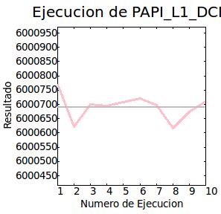
 |  |  |  |  |  |  |  | 2 | 6000622
 |  |  |  |  |  |  |  | 3 | 6000700
 |  |  |  |  |  |  |  | 4 | 6000694
 |  |  |  |  |  |  |  | 5 | 6000709
 |  |  |  |  |  |  |  | 6 | 6000721
 |  |  |  |  |  |  |  | 7 | 6000697
 |  |  |  |  |  |  |  | 8 | 6000616
 |  |  |  |  |  |  |  | 9 | 6000675
 |  |  |  |  |  |  |  | 10 | 6000710

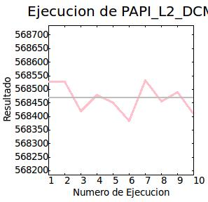
 |  | PAPI_L2_DCM | 568,468.000000 | 50.519302 | 0,92s | 0,43s | 10 | N. Ejecución | Resultado
 |  |  |  |  |  |  |  | 1 | 568529
 |  |  |  |  |  |  |  | 2 | 568528
 |  |  |  |  |  |  |  | 3 | 568420
 |  |  |  |  |  |  |  | 4 | 568480
 |  |  |  |  |  |  |  | 5 | 568450
 |  |  |  |  |  |  |  | 6 | 568384
 |  |  |  |  |  |  |  | 7 | 568534
 |  |  |  |  |  |  |  | 8 | 568455
 |  |  |  |  |  |  |  | 9 | 568490
 |  |  |  |  |  |  |  | 10 | 568410

Prueba nº 4

Modo de ejecución: | Exclusivo (CPU 0) | Contador | Resultado medio | Desviación | Tiempo | Tiempo Sys | N. Ejecuciones
Número de iteraciones: | 20 | PAPI_L1_DCM | 6,000,655.000000 | 39.632690 | 1,85s | 0,88s | 20 | N. Ejecución | Resultado
 |  |  |  |  |  |  |  | 1 | 6000565
 |  |  |  |  |  |  |  | 2 | 6000588
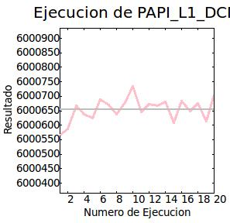
 |  |  |  |  |  |  |  | 3 | 6000667
 |  |  |  |  |  |  |  | 4 | 6000637
 |  |  |  |  |  |  |  | 5 | 6000624
 |  |  |  |  |  |  |  | 6 | 6000690
 |  |  |  |  |  |  |  | 7 | 6000670
 |  |  |  |  |  |  |  | 8 | 6000639
 |  |  |  |  |  |  |  | 9 | 6000679
 |  |  |  |  |  |  |  | 10 | 6000734
 |  |  |  |  |  |  |  | 11 | 6000647
 |  |  |  |  |  |  |  | 12 | 6000673
 |  |  |  |  |  |  |  | 13 | 6000668
 |  |  |  |  |  |  |  | 14 | 6000681
 |  |  |  |  |  |  |  | 15 | 6000609
 |  |  |  |  |  |  |  | 16 | 6000683
 |  |  |  |  |  |  |  | 17 | 6000649
 |  |  |  |  |  |  |  | 18 | 6000676
 |  |  |  |  |  |  |  | 19 | 6000613
 |  |  |  |  |  |  |  | 20 | 6000705

 |  | PAPI_L2_DCM | 568,457.937500 | 145.198303 | 1,84s | 0,87s | 20 | N. Ejecución | Resultado
 |  |  |  |  |  |  |  | 1 | 568527
 |  |  |  |  |  |  |  | 2 | 568477
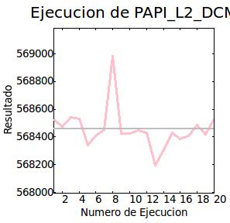
 |  |  |  |  |  |  |  | 3 | 568544
 |  |  |  |  |  |  |  | 4 | 568532
 |  |  |  |  |  |  |  | 5 | 568341
 |  |  |  |  |  |  |  | 6 | 568407
 |  |  |  |  |  |  |  | 7 | 568454
 |  |  |  |  |  |  |  | 8 | 568983
 |  |  |  |  |  |  |  | 9 | 568424
 |  |  |  |  |  |  |  | 10 | 568425
 |  |  |  |  |  |  |  | 11 | 568450
 |  |  |  |  |  |  |  | 12 | 568432
 |  |  |  |  |  |  |  | 13 | 568194
 |  |  |  |  |  |  |  | 14 | 568307
 |  |  |  |  |  |  |  | 15 | 568431
 |  |  |  |  |  |  |  | 16 | 568384
 |  |  |  |  |  |  |  | 17 | 568408
 |  |  |  |  |  |  |  | 18 | 568487
 |  |  |  |  |  |  |  | 19 | 568421
 |  |  |  |  |  |  |  | 20 | 568531

Conclusiones
Conclusiones obtenidas de las compatarivas 1, 2, 3 y 4. Estas conclusiones se han obtenido a partir de los resultados individuales de cada comparativa. Finalmente se obtienen las conclusiones globales de las comparativas.

Comparativa 1: sin permutación de bucles (Optimización cero)

 | Tipo de cache
 | L1 |  |  |  |  |  |  | L2
 | Iteraciones | Resultado medio | Desviación | Tiempo | Tiempo Sys | Resultado min. | Resultado max. | Iteraciones | Resultado medio | Desviación | Tiempo | Tiempo Sys | Resultado min. | Resultado max.
Prueba 1 | 10 | 161,371.296875 | 116.117226 | 0,64s | 0,37s | 161,226.00 | 161,618.00 | 10 | 171,439.296875 | 35.994583 | 0,64s | 0,38s | 171,381.00 | 171,506.00
Prueba 2 | 20 | 161,434.593750 | 173.038544 | 1,32s | 0,76s | 161,238.00 | 161,757.00 | 20 | 171,328.500000 | 39.989372 | 1,31s | 0,78s | 171,236.00 | 171,392.00
Prueba 3 | 10 | 572,476.187500 | 15.873253 | 3,53s | 0,46s | 572,445.00 | 572,495.00 | 10 | 596,327.000000 | 32.130981 | 0,76s | 0,44s | 596,276.00 | 596,397.00
Prueba 4 | 20 | 572,484.812500 | 14.756699 | 1,54s | 0,88s | 572,459.00 | 572,507.00 | 20 | 596,320.062500 | 60.495850 | 1,51s | 0,88s | 596,171.00 | 596,435.00

Comparativa 2: sin permutación de bucles (Optimización tres)

 | Tipo de cache
 | L1 |  |  |  |  |  |  | L2
 | Iteraciones | Resultado medio | Desviación | Tiempo | Tiempo Sys | Resultado min. | Resultado max. | Iteraciones | Resultado medio | Desviación | Tiempo | Tiempo Sys | Resultado min. | Resultado max.
Prueba 1 | 10 | 161,491.000000 | 313.252289 | 0,46s | 0,37s | 161,223.00 | 162,386.00 | 10 | 171,414.000000 | 26.336287 | 0,45s | 0,36s | 171,369.00 | 171,458.00
Prueba 2 | 20 | 161,396.906250 | 107.757553 | 0,91s | 0,73s | 161,248.00 | 161,582.00 | 20 | 171,425.406250 | 48.313972 | 0,91s | 0,76s | 171,325.00 | 171,519.00
Prueba 3 | 10 | 573,129.687500 | 19.126163 | 0,62s | 0,43s | 573,086.00 | 573,158.00 | 10 | 594,179.000000 | 67.195236 | 0,62s | 0,44s | 594,084.00 | 594,290.00
Prueba 4 | 20 | 573,126.125000 | 20.647715 | 1,24s | 0,87s | 573,071.00 | 573,156.00 | 20 | 594,126.500000 | 309.479797 | 1,24s | 0,88s | 592,852.00 | 594,346.00

Comparativa 3: con permutación de bucles (Optimización cero)

 | Tipo de cache
 | L1 |  |  |  |  |  |  | L2
 | Iteraciones | Resultado medio | Desviación | Tiempo | Tiempo Sys | Resultado min. | Resultado max. | Iteraciones | Resultado medio | Desviación | Tiempo | Tiempo Sys | Resultado min. | Resultado max.
Prueba 1 | 10 | 5,742,953.000000 | 759.607361 | 1,09s | 0,38s | 5,740,729.00 | 5,743,558.00 | 10 | 1,597,583.125000 | 1,091.417358 | 1,09s | 0,39s | 1,595,737.00 | 1,599,537.00
Prueba 2 | 20 | 5,742,569.500000 | 1026.935181 | 2,17s | 0,73s | 5,740,519.00 | 5,743,480.00 | 20 | 1,597,248.500000 | 1,479.807861 | 2,17s | 0,76s | 1,595,170.00 | 1,601,109.00
Prueba 3 | 10 | 5,996,743.500000 | 1420.472656 | 1,02s | 0,43s | 5,993,397.00 | 5,997,826.00 | 10 | 568,982.875000 | 177.941818 | 1,01s | 0,44s | 568,674.00 | 569,318.00
Prueba 4 | 20 | 5,996,807.000000 | 1174.183960 | 2,02s | 0,86s | 5,995,028.00 | 5,997,925.00 | 20 | 568,836.500000 | 114.277512 | 2,02s | 0,85s | 568,585.00 | 569,062.00

Comparativa 4: con permutación de bucles (Optimización tres)

 | Tipo de cache
 | L1 |  |  |  |  |  |  | L2
 | Iteraciones | Resultado medio | Desviación | Tiempo | Tiempo Sys | Resultado min. | Resultado max. | Iteraciones | Resultado medio | Desviación | Tiempo | Tiempo Sys | Resultado min. | Resultado max.
Prueba 1 | 10 | 5,745,510.500000 | 106.189690 | 0,84s | 0,37s | 5,745,390.00 | 5,745,714.00 | 10 | 1,435,419.625000 | 2816.429443 | 0,90s | 0,35s | 1,430,043.00 | 1,438,427.00
Prueba 2 | 20 | 5,745,743.500000 | 314.991974 | 1,68s | 0,72s | 5,745,316.00 | 5,746,357.00 | 20 | 1,432,746.250000 | 8645.872070 | 1,70s | 0,73s | 1,400,978.00 | 1,438,128.00
Prueba 3 | 10 | 6,000,691.000000 | 43.120762 | 0,92s | 0,43s | 6,000,616.00 | 6,000,770.00 | 10 | 568,468.000000 | 50.519302 | 0,92s | 0,43s | 568,384.00 | 568,534.00
Prueba 4 | 20 | 6,000,655.000000 | 39.632690 | 1,85s | 0,88s | 6,000,565.00 | 6,000,734.00 | 20 | 568,457.937500 | 145.198303 | 1,84s | 0,87s | 568,194.00 | 568,983.00

Observando las pruebas 1 y 3 de lascomparativas se puede observar que:
+ En caché L1:
- Sin optimización:
* El resultado medio de fallos de caché es menor cuando no se permutan los bucles que cuando están permutados.
* El tiempo es menor con el modo de ejcución normal cuando no hay permutación de bucles, sin embargo con el modo de ejecución exclusivo es más rápido cuando hay permutación de bucles.
* El tiempo del sistema es menor con el modo de ejecución normal cuando no hay permutación de bucles, sin embargo con el modo de ejecución exclusivo es más rápido cuando hay permutación de bucles.
- Con optimización:
* El resultado medio de fallos de caché es menor cuando no se permutan los bucles.
* El tiempo es menor cuando no hay permutación de bucles en ambos casos.
* El tiempo del sistema es igual para ambos casos.
+ En caché L2:
- Sin optimización:
* El resultado medio de fallos de caché es menor cuando no hay permutación de bucles en el modo de ejecución normal, en cambio, en el modo de ejecución exclusivo es menor cuando hay permutación de bucles curiosamente.
* El tiempo es menor cuando no se permutan los bucles en ambos casos.
* El tiempo del sistema es menor cuando no hay permutación de bucles en el modo de ejecución normal y es igual en el modo de ejecución exclusivo.
- Con optimización:
* El resultado medio de fallos de caché tiene la misma situación que cuando no hay optimización.
* El tiempo es menor cuando no se permutan los bucles como ocurría cuando no había optimización.
* El tiempo del sistema es curiosamente menor cuando no hay permutación de bucles.
Observando las pruebas 2 y 4 de lascomparativas se puede observar que:
+ En caché L1:
- Sin optimización:
* El resultado medio de fallos de caché es mucho menor cuando no hay permutación de bucles.
* El tiempo es también menor cuando no hay permutación de bucles.
* El tiempo del sistema, al contrario que en los casos anteriores, es menor cuando hay permutación de bucles.
- Con optimización:
* El resultado medio de fallos de caché es, como cuando no hay optimización, mucho menor cuando no hay permutación de bucles.
* El tiempo es también como cuando no hay optimización, menor cuando no hay permutación de bucles.
* El tiempo del sistema es menor en el modo de ejecución normal cuando no hay permutación de bucles, sin embargo, en el modo de ejecución exclusivo es menor cuando hay permutación de bucles.
+ En caché L2:
- Sin optimización:
* El resultado medio de fallos de caché es menor cuando no hay permutación de bucles en el modo de ejecución normal y, curiosamente, en el modo de ejecución exclusivo es menor cuando hay permutación de bucles.
* El tiempo es menor cuando no hay permutación de bucles.
* El tiempo del sistema es, al contrario de lo que se podría pensar, menor cuando hay permutación de bucles.
- Con optimización:
* El resultado medio de fallos de caché es, como cuando no hay optimización, menor en el modo de ejecución normal y, en el modo exlusivo es menor cuando hay permutación de bucles.
* El tiempo es menor cuando no hay permutación de bucles como cuando no hay optimización.
* El tiempo del sistema es también, como cuando no hay optimización, menor cuando hay permutación de bucles.
Nota: recordar que las pruebas 1 y 2 se han realizado con el modo de ejecucion "Normal" y las pruebas 3 y 4 se han realizado con el modo de ejecucion "Exclusivo" en la "CPU 0".

